상품제안서
스탠리 컵 독도보틀코리아 고 진공 텀블러 선물세트 | 상품코드: F30307

 |  |  |  |  |  |  | 02-412-0044 | www.easy1.co.kr
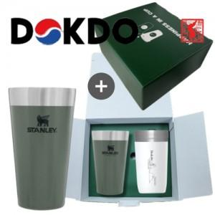

【상세/제작정보】

【인쇄/포장옵션】 | 레이저 / 포장지포장

【공급단가】 | 수량 | 30~ | 50~ | 100~ | 300~ | 500~
*VAT별도 | 단가 | 45,620원 | 44,890원 | 43,800원 | 42,700원 | 41,970원

【상품 URL】 | https://easy1.co.kr:443/src/goods_detail.php?gdno=30307

